Correlación de cláusulas
Ejemplo 1 |  |  | Ejemplo 2

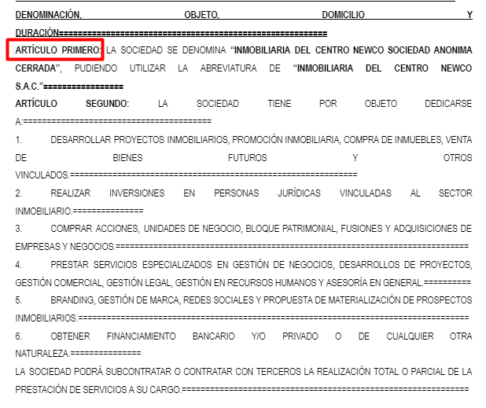
 | Cláusula primera
 |  | 1.1
 |  | 1.2
 |  | 1.3
 |  | 1.4
 |  | 1.5
 |  | 1.6
 |  | 1.7
 |  | 1.8
 | Segunda
 | Tercero
 | Cuarto
 | Quinto
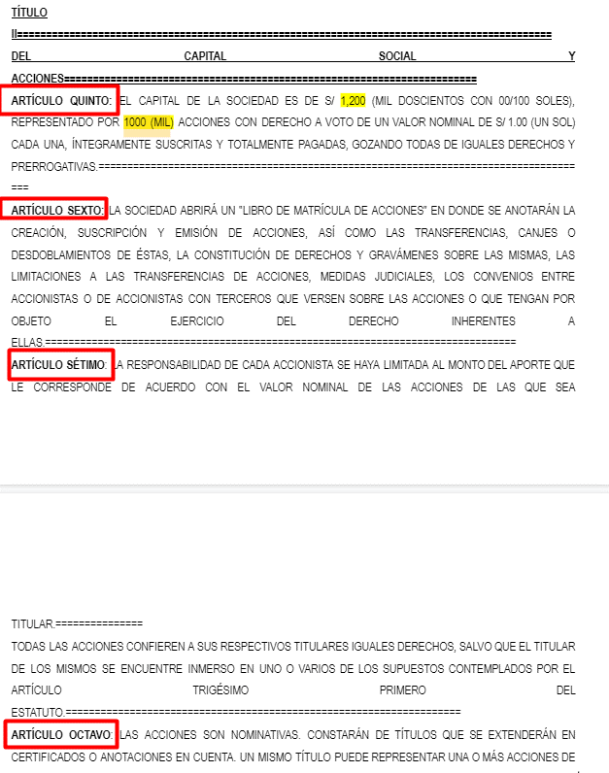
 | Sexto
 | Séptimo
 | Octavo

Validación de referencias
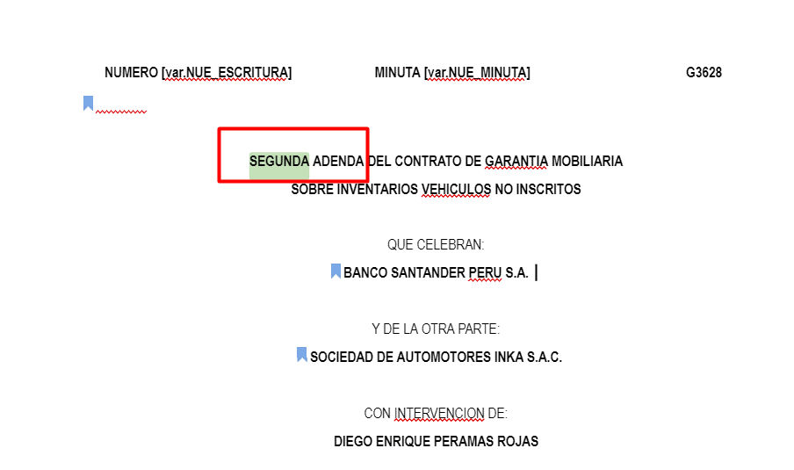
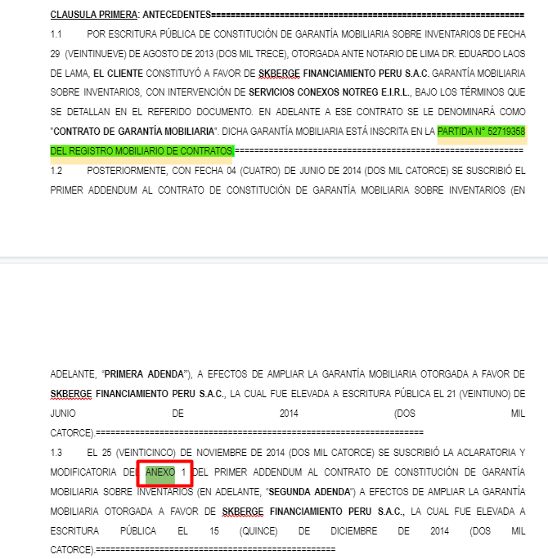
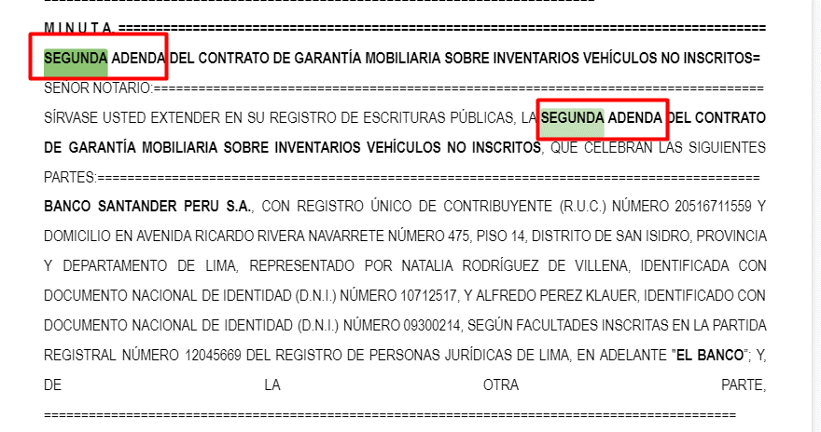
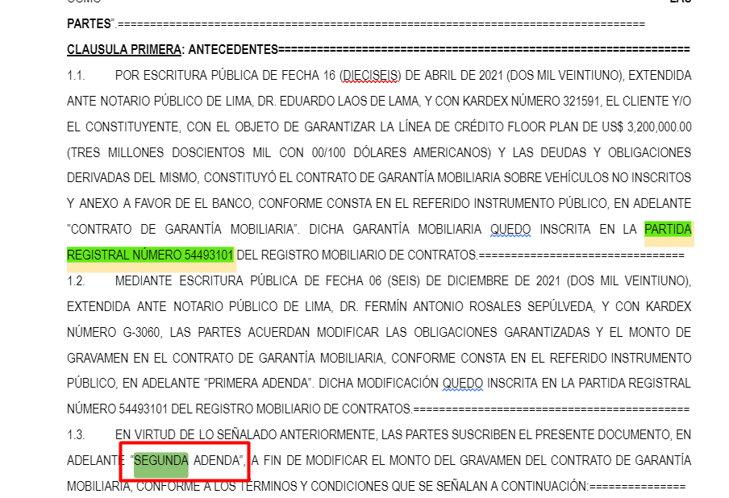
Ejemplo 1 | Ejemplo 2

Importes monetarios
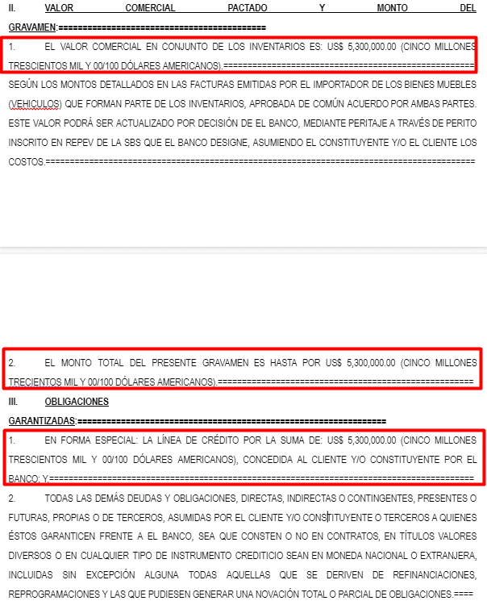

Partida registral
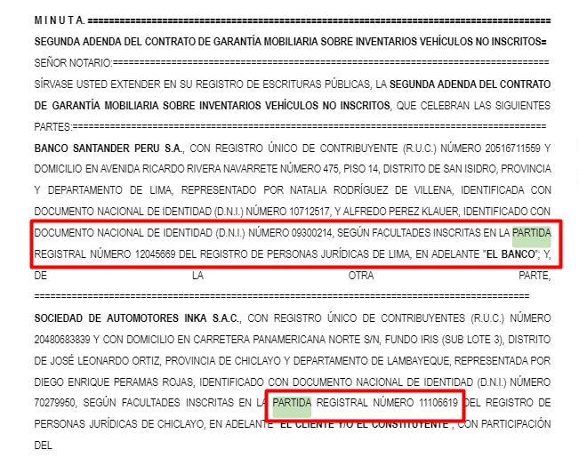

DNI
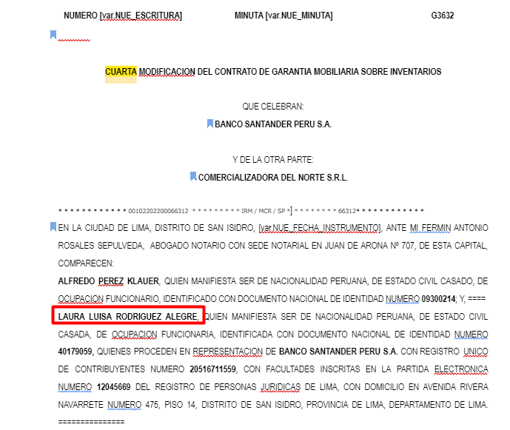

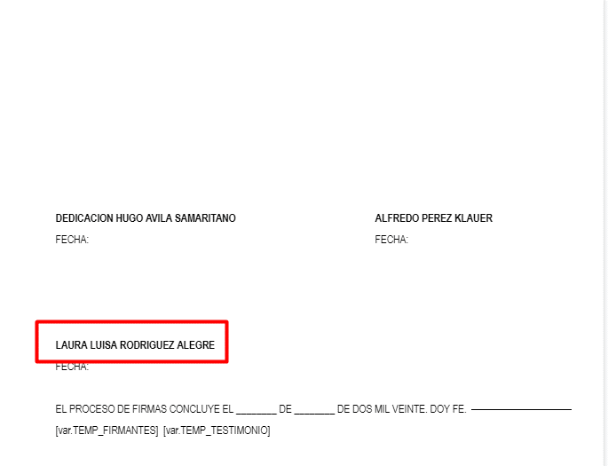

Sumatoria de importes
